UI
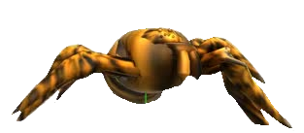
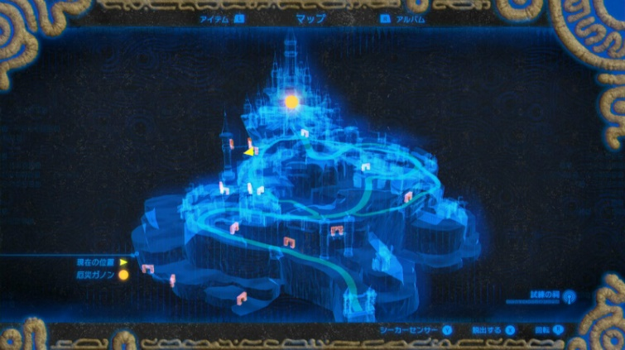
UI
 | 関連するハイパーリンクの各タグ追加 | ※一部の画像はいろんなゲームの画像をお借りしてます(常時更新予定)
 | プレイヤー
プレイヤー陣地
敵陣地
イメージ画面

糸ゲージ
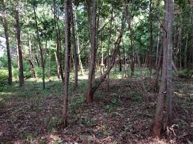
29.5秒

100
m

立体マップ

